Feuil1
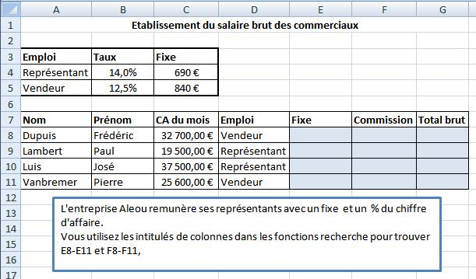

Exercice 6 : reproduire les données de la capture d'écran et réalisez les fonctions correspondantes

